PD
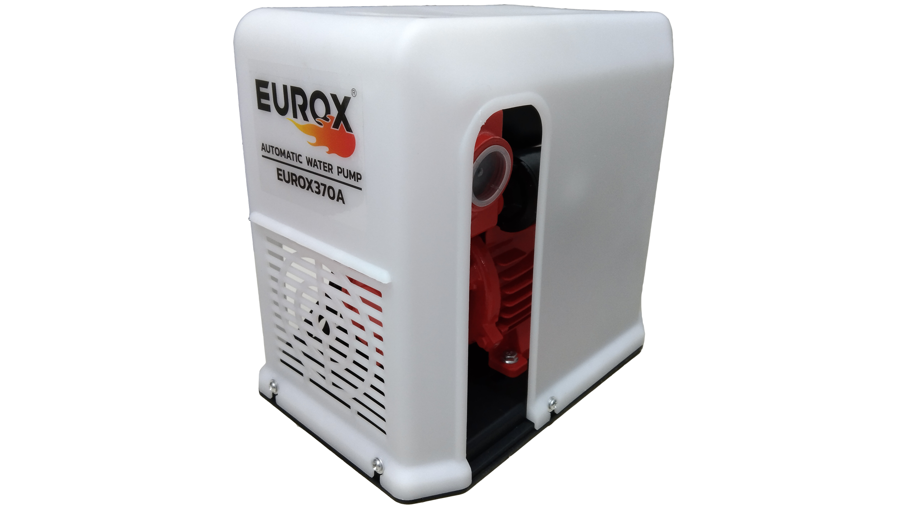
เลขที่ SKU : 38-003-001 วันที่ : 16/12/2023
1. ข้อมูลสินค้า |  |  |  | รูปสินค้า
ประเภท (กลุ่มหลัก) | เกษตร | ประเภท (กลุ่มรอง) | เครื่องปั๊มน้ำ
ชื่อภาษาไทย | ปั๊มน้ำอัตโนมัติ 1 นิ้ว EUROX 370 A | ชื่อภาษาอังกฤษ
รหัสสินค้า | 38-003-001 | Barcode | 8859007712995
สถานะสินค้า | A | รหัสทีมขาย
รุ่น (Model) |  | ยี่ห้อ | EUROX
สีตัวสินค้า | ขาว - แดง | สีของบรรจุภัณฑ์ | ขาว - แดง
ทำจากวัสดุ | พลาสติก - เหล็ก | ประเทศผู้ผลิต | PRC

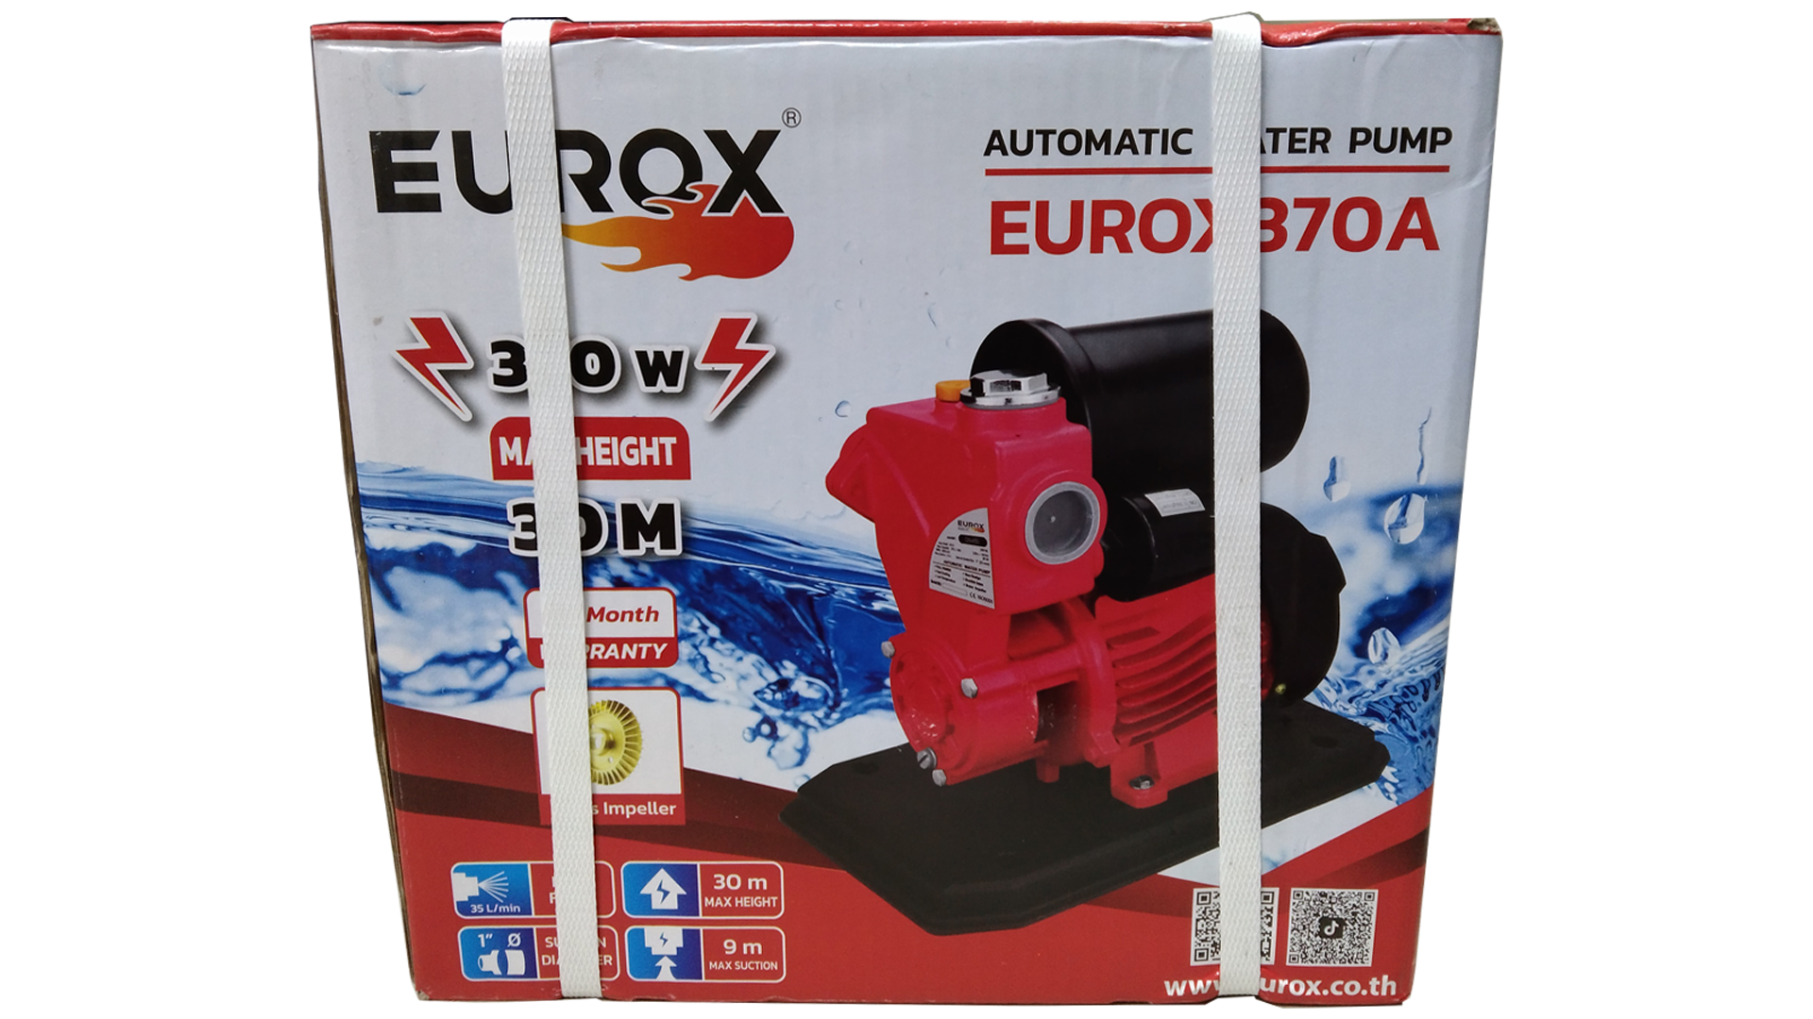
2. คุณสมบัติ
แรงดันไฟฟ้า | 50 Hz / 220V | ความเร็วรอบ | 2,800 รอบ/นาที | รูปบรรจุภัณฑ์
กำลังมอเตอร์ | 370 วัตต์ | ระยะดูดน้ำ | ลึกสุด 9 เมตร
ระยะส่งน้ำ | สูง 30 เมตร | ปริมาณน้ำ | 35 ลิตร/นาที
ขนาดท่อดูด | 25 มม. (1") | ขนาดท่อส่ง | 25 มม. (1")

3. รายละเอียดบรรจุภัณฑ์
ขนาดสินค้า (ซม.) | 19x28x25.5 (ไม่รวมบรรจุภัณฑ์) | น้ำหนักสินค้า (กก.) | 6.17 (ไม่รวมบรรจุภัณฑ์)
ขนาดกล่อง 1 (ซม.) | 20x29.5x27.5 | ขนาดบรรจุ (กล่อง) | 1 PCS
ขนาดกล่อง 2 (ซม.)
 |  | น้ำหนักรวมสินค้า (กก.) | 6.57
บาร์โค้ดกล่อง | 8859007712995 | ขนาดลัง (ซม.) | xx | อุปกรณ์ภายในกล่อง
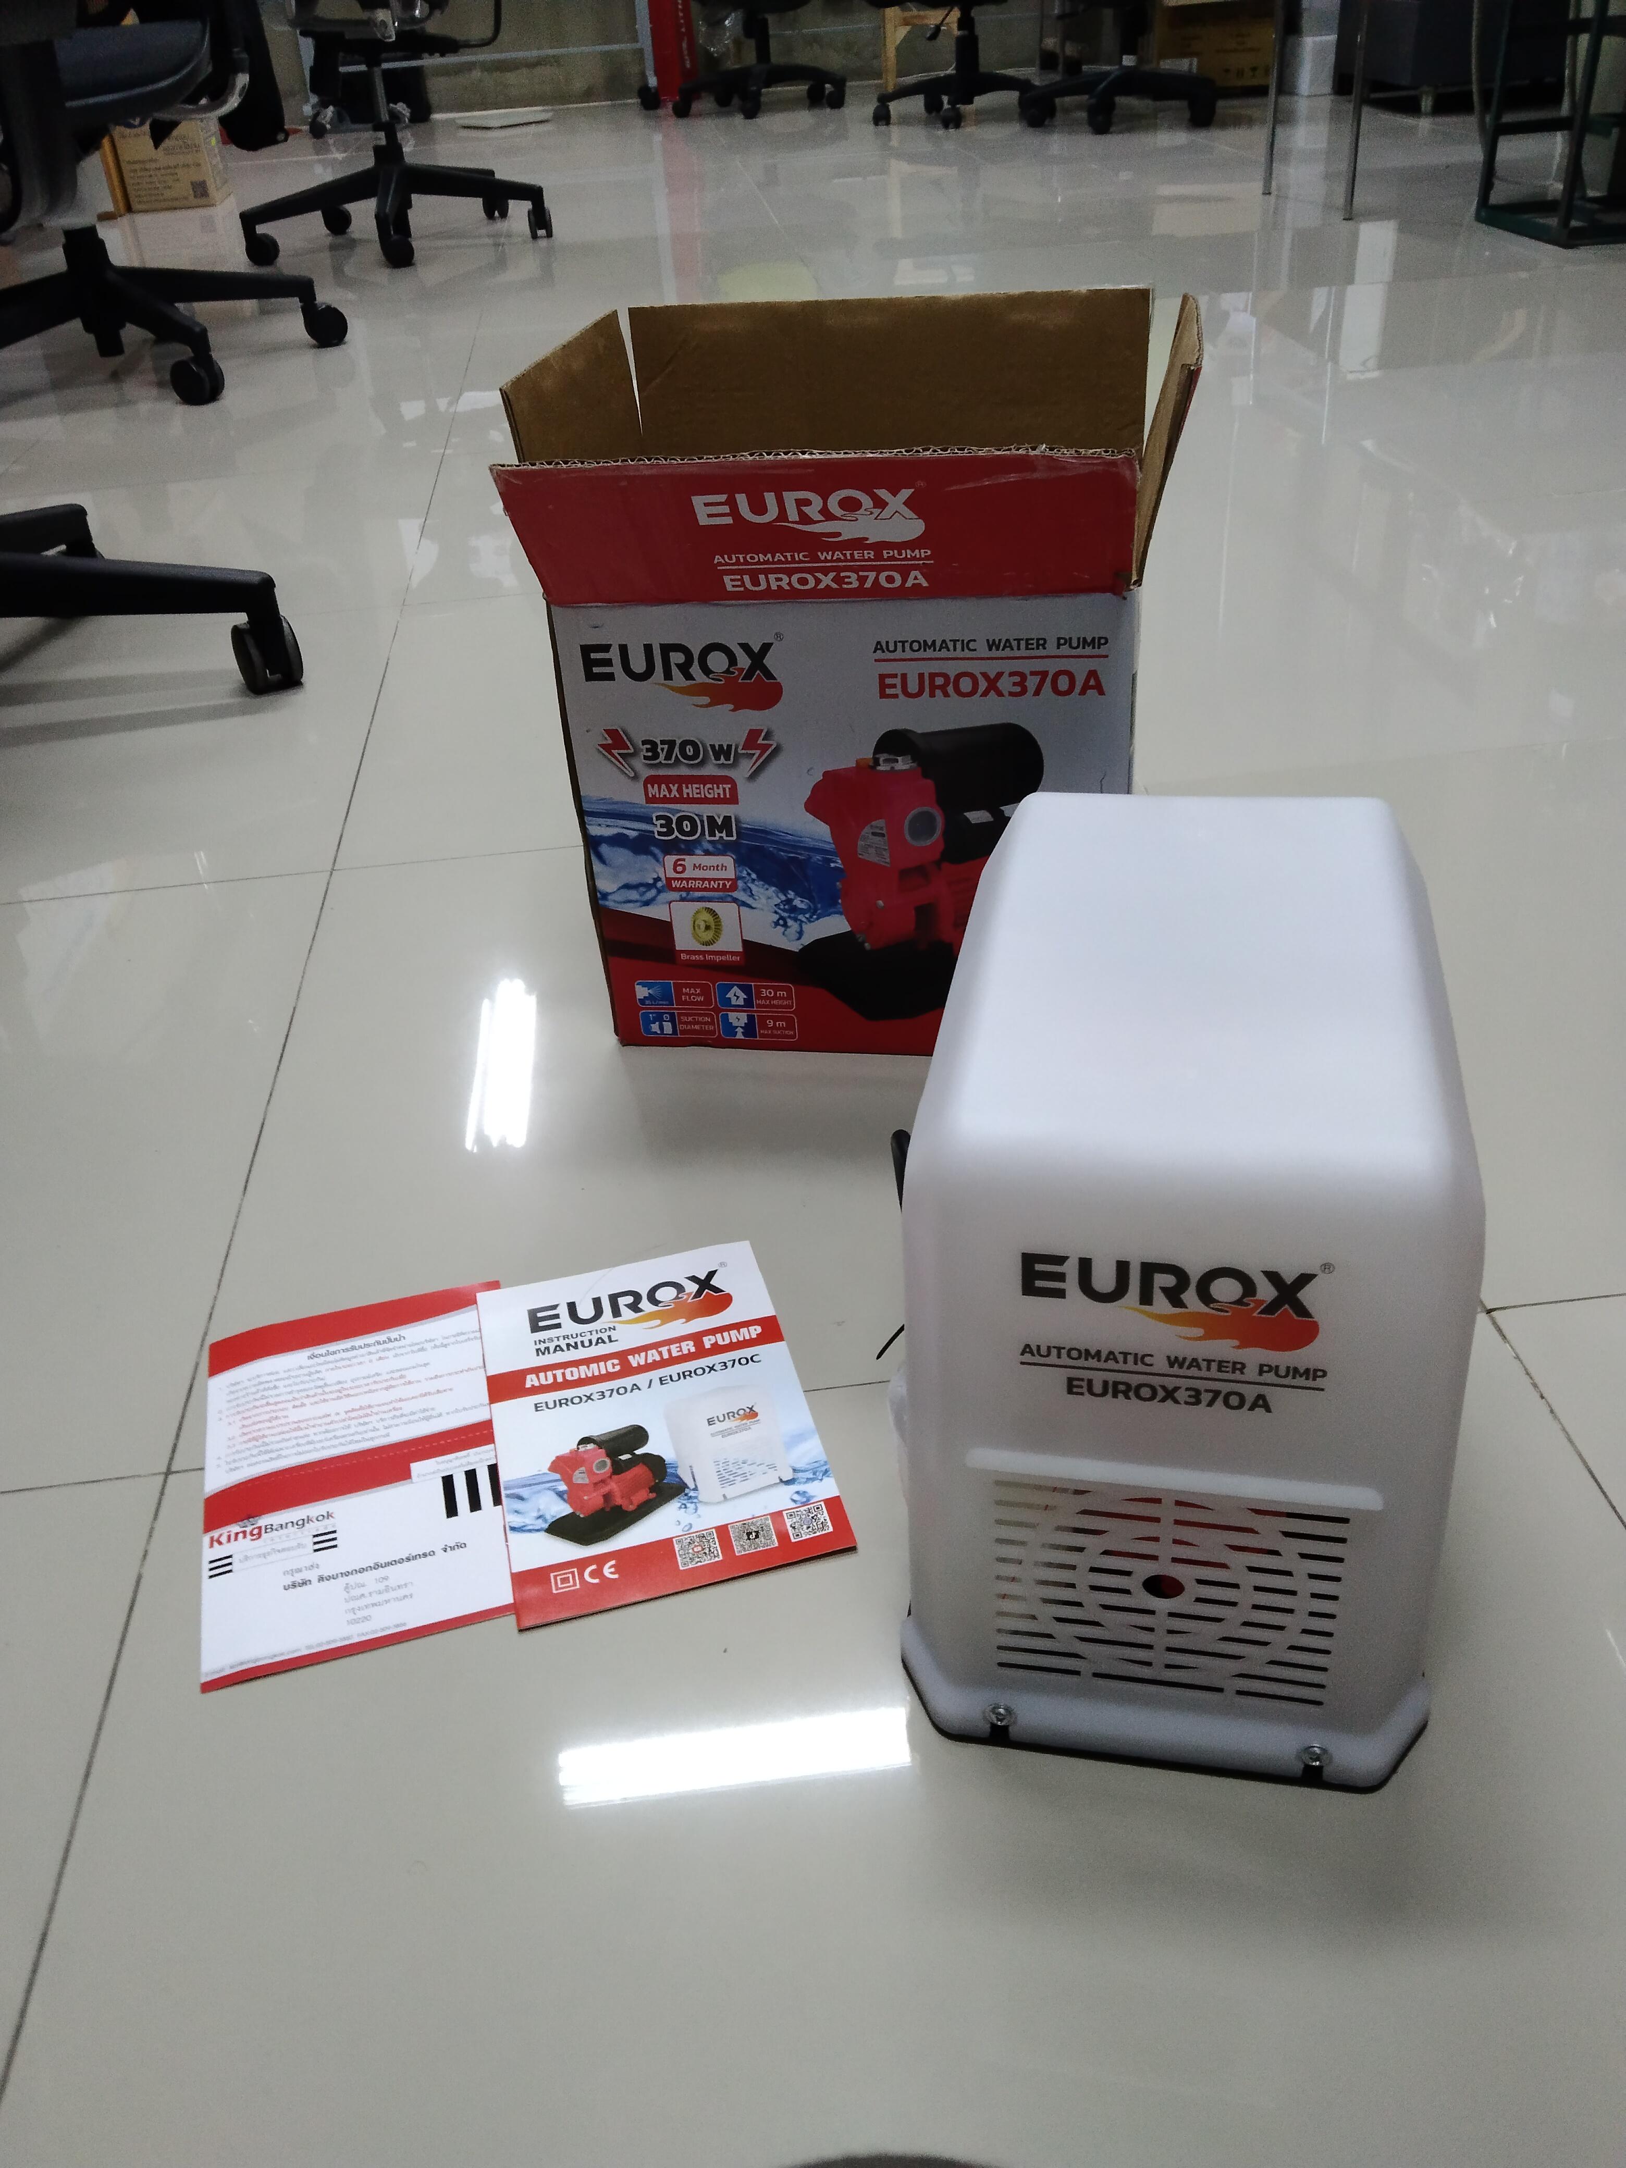
ขนาดบรรจุ (ลัง) |  | น้ำหนักลังรวมสินค้า (กก.)

4. อุปกรณ์ภายในกล่อง
- คู่มือการใช้งาน - ใบรับประกัน 6 เดือน - ปั๊มน้ำ

5. วิธีการใช้งาน
ใช้สำหรับสูบน้ำ

6. จุดเด่น จุดขาย ของสินค้า
- สวิตช์อัตโนมัติคุณภาพดี ใช้งานได้อย่างต่อเนื่อง - มอเตอร์ไม่ร้อนเวลาทำงาน ทนทาน ใช้งานได้นาน - แรงดันคงที่ - มีหน้าแปลนทางน้ำเข้า - ออก - มีขนาดเล็กทำงานเงียบ เหมาะสำหรับการติดตั้งภายในที่พักอาศัย - เคลื่อนย้ายง่าย สะดวกในการเก็บรักษา |  |  |  | รูปลังสินค้า

7. การรับประกัน
ระยะเวลารับประกัน (เดือน) | 6 ระบุ
ประเภทการรับประกัน | เครื่องมือเกษตร
เงื่อนไขการรับประกัน | 1. บริษัทฯ จะบริการซ่อมและเปลี่ยนอะไหล่ โดยไม่คิดมูลค่าแก่สินค้าที่จัดจำหน่ายโดยบริษัทฯ ในกรณีที่ความเสียหายเกิดจากความผิดพลาดของโรงงานผู้ผลิต ภายในระยะเวลา 6 เดือน นับจากวันที่ซื้อ (ทั้งนี้ดูจากใบเสร็จรับเงินของทางร้านค้าที่สั่งซื้อและใบรับประกัน) 2. การรับประกันนี้ไม่รวมการชำรุดของวัสดุสิ้นเปลือง อุปกรณ์เสริม และของแถมในชุด 3. การรับประกันจะสิ้นสุดจากการใช้ผิดประเภท เช่น ถอด ซ่อม ดัดแปลง แก้ไขเปลียนสภาพไปจากเดิมโดยบุคคลภายนอก หรือการดูแลรักษาไม่ถูกต้องตามที่ระบุไว้ในคู่มือ 4. การรับประกันนี้ไม่รวมถึงค่าขนส่ง หากต้องการให้ บริษัทฯ บริการถึงที่จะมีค่าใช้จ่าย 5. ใบรับประกันนี้ใช้ได้เฉพาะเครื่องที่มีเบอร์เครื่องตรงกันเท่านั้น ไม่สามารถโอนให้ผู้อื่นได้ หากใบรับประกันหาย บริษัทฯ ขอสงวนสิทธิ์การไม่ออกใบรับประกันใหม่ในทุกกรณี

8. ข้อมูล สคบ.
ชื่อสินค้า | ปั๊มน้ำอัตโนมัติ 1 นิ้ว EUROX 370 A
ผลิตจากประเทศ | PRC
จัดจำหน่ายโดย | บริษัท คิงบางกอก อินเตอร์เทรด จำกัด |  |  | รูป Barcode

 | 541,543,545 ซอย 39/1 แขวงท่าแร้ง เขตบางเขน กรุงเทพมหานคร 10220
 | เลขประจำตัวผู้เสียภาษี: 0105545012035 สำนักงานใหญ่ | โทรศัพท์: 02-509-3850 | โทรสาร: 02-509-3856
บรรจุ | 1 ตัว/กล่อง
วิธีการใช้ | ใช้สำหรับสูบน้ำ
คำเตือน | ขณะใช้งานหรือเลิกใช้งาน ควรเก็บอุปกรณ์ให้พ้นมือเด็กเพื่อความปลอดภัย
ราคา | ระบุ ณ จุดขาย
วันที่ผลิต

9. ข้อควรระวัง
คำเตือน | ขณะใช้งานหรือเลิกใช้งาน ควรเก็บอุปกรณ์ให้พ้นมือเด็กเพื่อความปลอดภัย
ข้อแนะนำในการใช้งาน | ห้ามใช้งานผิดประเภท

